Tool
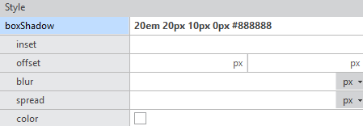
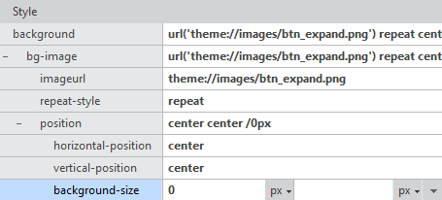
Tool 작업 요청사항

1. edittype="Number" / "Number2" 속성의 unitInfo 변경 필요
▸ 현상
edittype="Number" 속성에서 em/rem 단위를 제거하고 숫자만 XML에 저장함
unitinfo="PixelBase" 는 edittype="String" 쌍일 때만 의도대로 동작함

 | [XML]

 |  | 3em 3em / 2em 2em 입력되어야 함

▸ 원인
edittype="Number" / "Number2" 인 경우 unitinfo 설정이 무시되어 단위 미적용
▸ 필요 작업
edittype → "String" 으로 변경하거나 unitinfo="PixelBase" / "Size" 대응 로직 추가
SizeBase 지원 여부 추가 검토 필요
대상 속성: itemheight, buttonsize, background-size 등
입력 예시: "3em 3em / 2em 2em" 형태로 XML에 저장되어야 함
참고 (UnitInfo.info 현황)
unitinfo="Size" 사용 속성 수: 568개
대상 컴포넌트: 44개 파일 (Calendar, Grid, Combo, Tab, TextField 등 주요 컴포넌트)
속성 유형: buttonsize, itemheight, scrollbarsize, checkboxsize, iconbuttonsize 등
기존 px 전용 필드들로, em/rem 추가 시 Studio 단위 선택 가능해짐

2. padding 하위 속성 단위 일괄 변경 오류
▸ 현상
padding-top 을 px로 변경 시 padding-left / right / bottom 단위도 px로 일괄 변경됨
em → px 단위 변경 시 컨버팅 작업도 정상 동작하지 않음

▸ 원인 추정
XCSS 편집기에서 sub-field 수정 시 4방향 값을 조합해 -nexa-padding shorthand 재생성
재생성 시 나머지 3개 값을 resolved px(계산 결과)로 읽어오면 em/rem 단위 손실 발생
▸ 필요 작업
재생성 시 나머지 필드는 원래 입력값(em/rem 단위 포함)을 유지하도록 수정
단위 변경(em → px) 컨버팅 경로 동일 수정으로 함께 해결 가능

3. buttonsize 관련 문제 — edittype="Number2"
▸ 현상 A — 단위 변환 시 컨버팅 오류
10px 설정 후 em으로 단위 변환 시 컨버팅 미동작
→ NG 확인됨

▸ 현상 B — 혼합 단위 입력 불가
"1em 1em", "1rem 1rem" 형태만 가능
"1px 2em" 처럼 두 값의 단위가 다른 경우 적용 불가

 | UnitInfo.info

▸ 원인
edittype="Number2" 는 두 값을 같은 단위로만 처리하도록 구현되어 있음
▸ 필요 작업
값 쌍의 단위를 독립적으로 처리하도록 Number2 파싱 로직 수정
단위 변환 컨버팅 로직에 em/rem 대응 추가

4. 단위 미지원 속성 개별 항목
속성 | 현상 및 비고
boxShadow | offset-x, offset-y 미지원. blur, spread는 metainfo 변경으로 적용됨
background-size | em/rem 단위 미적용. unitinfo="Size" 대상
letterSpacing | em/rem 단위 미적용. PixelNegativeBase 관련 처리 필요
wordSpacing | em/rem 단위 미적용. PixelNegativeBase 관련 처리 필요

